CALENDAR Evenimente
 |  | Orar Evenimente FTC + FLL

Nr. | Denumirea Evenimentului | Tipul Evenimentului | Perioada estimată | Locația
1 | FTC Moldova Demo #1 | Național | 2025-12-27 | Clasa Viitorului
2 | FTC Moldova Demo #2 | Național | 2026-02-01 | Clasa Viitorului
3 | FLL Challenge Moldova Semifinala 1 | Național | 2026-02-07 | Clasa Viitorului
4 | FIRST Tech Challenge Finală Moldova | Național | 21-22.02.2026 | Clasa Viitorului
5 | FIRST Tech Challenge Regional România | Regional | 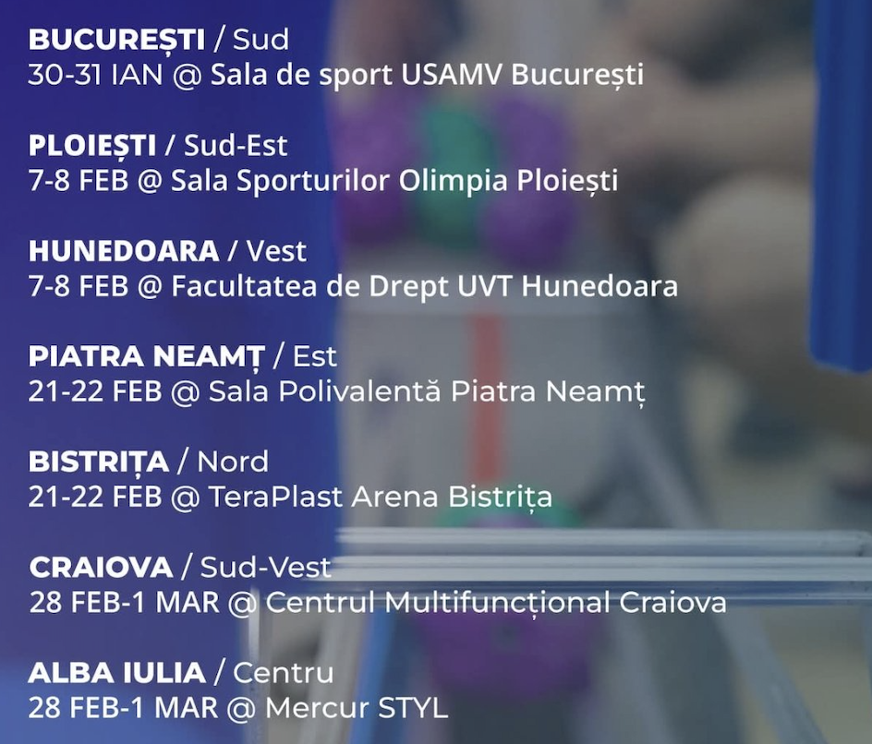 | România |  | .
6 | FTC Italia | Internațional | 06-08.03.2025 | Italia
7 | FLL Challenge Moldova Finala | Național | 2026-03-14 | Clasa Viitorului
8 | FLL Challenge Greece International | International | 8 - 11 mai 2026 | Korinthos, Grecia | FIRST® LEGO® League Open International Championship (OIC) Greece 2026 este unul dintre cele mai prestigioase evenimente internaționale de robotică pentru elevi, oferind echipelor care s-au remarcat la nivel național șansa de a concura într-un cadru global. Iată detaliile esențiale despre ediția din 2026: 1. Detalii de Organizare Perioada: 8 – 11 Mai 2026. Locația:The Ranch, Sofiko, Korinthos (lângă Atena). Este un complex tematic "Western" situat într-o zonă naturală deosebită, care oferă facilități moderne de cazare și competiție. Organizator:Eduact, partenerul oficial FIRST LEGO League pentru Grecia, Cipru și Bulgaria. 2. Tema Sezonului: FIRST® UNEARTHED℠ Ediția din 2026 face parte din sezonul numit UNEARTHED (sub egida conceptului general FIRST® AGE). Focus: Provocarea se concentrează pe rolul STEM în arheologie. Misiune: Echipele explorează modul în care tehnologia robotică poate ajuta arheologii în procesele de excavare, descoperirea civilizațiilor antice și modul în care inovația de azi ne ajută să înțelegem trecutul. 3. Participanți și Structură Număr de echipe: Sunt așteptate aproximativ 56 de echipe din peste 50 de țări (inclusiv Australia, Brazilia, Germania, SUA, România și Moldova). Echipe notabile: Lista oficială include echipa RoboRangers din Moldova și echipe precum VvRobot sau Positronics din România. Formatul evenimentului: Ziua 1 (8 Mai): Sosirea echipelor, înregistrarea, amenajarea standurilor (Pits) și Ceremonia de Deschidere. Ziua 2 (9 Mai): Sesiuni de jurizare (Proiect de Inovare, Design Robot, Valori Fundamentale) și primele runde de Robot Game. Seara este dedicată "Friendship Night". Ziua 3 (10 Mai): Runde finale de Robot Game, activități recreative și festivitatea de premiere. 4. Facilități și Costuri Evenimentul este de tip "all-inclusive" la The Ranch, oferind cazare, masă și transport de la aeroportul din Atena pentru participanții înregistrați. Taxa de participare a fost stabilită între 525 și 575 euro per persoană, în funcție de
9 | FTC Istanbul | International | 26-28 iunie 2026 | Istanbul, Turcia | FIRST® Tech Challenge (FTC) Istanbul Premier Event se va desfășura în perioada 26 – 28 Iunie 2026. Spre deosebire de campionatul FLL din Grecia, acesta este un eveniment dedicat categoriei FTC (FIRST Tech Challenge), unde roboții sunt mult mai mari, construiți din metal și programați de obicei în Java. Iată detaliile cheie despre acest eveniment: 1. Locația și Organizarea Locație: Ataköy Athletics Hall (Ataköy Türkiye Atletizm Federasyonu Atletizm Alanı), în districtul Bakırköy din Istanbul. Este o arenă modernă, folosită adesea pentru competiții internaționale. Organizator: Fikret Yüksel Foundation, fundația care gestionează programele FIRST în Turcia și care este recunoscută pentru organizarea unor evenimente de o calitate tehnică excepțională. 2. Participanți și Amploare Capacitate: Evenimentul este unul de amploare, cu o capacitate de aproximativ 100 de echipe. Diversitate Internațională: Fiind un "Premier Event", atrage echipe de top din toată lumea. Printre echipele deja înscrise sau așteptate se numără: Moldova: Echipele SIRIUS (Chișinău), Techno Storm (Ungheni), și RoboRangers. România: Echipa Boogeybots (Râmnicu Sărat) și altele din comunitatea Nation of Makers. Alte țări: Echipe din Cipru, Kazahstan, Franța, Lituania, China și chiar din SUA. 3. Programul Competitiei (Estimativ) 26 Iunie (Vineri): Inspecția tehnică a roboților, meciuri de antrenament și „Check-in”. 27 Iunie (Sâmbătă): Sesiunile de jurizare (unde echipa prezintă designul și Engineering Portfolio-ul) și începerea meciurilor de calificare. 28 Iunie (Duminică): Finalizarea meciurilor de calificare, selecția alianțelor pentru fazele eliminatorii și ceremonia de premiere. 4. Importanța Evenimentului Acesta este considerat un eveniment „off-season” sau de tip invitațional la nivel internațional, oferind echipelor oportunitatea de a testa prototipuri complexe și de a interacționa cu mentori din regiuni geografice diverse. Atmosfera la Istanbul este renumită pentru entuziasmul fanilor și pen
10 | FLL Challenge Hong Kong | International | 11-12 iulie 2026 | Hong Kong

